Datos
Meses | Planificado | Gastado
Enero | 145000 | 170000
Febrero | 75000 | 75000
Marzo | 95000 | 95000
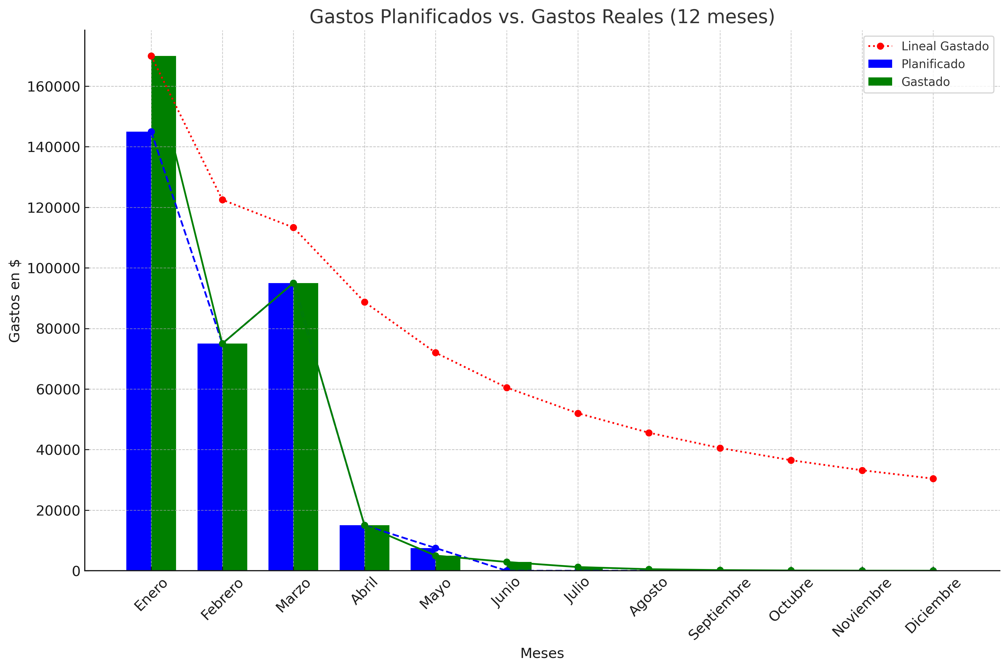
Gastos Planificados vs. Gastos Reales (12 meses)
Abril | 15000 | 15000
Mayo | 7500 | 5000
Junio | 0 | 0
Julio | 0 | 0
Agosto | 0 | 0
Septiembre | 0 | 0
Octubre | 0 | 0
Noviembre | 0 | 0
Diciembre | 0 | 0

